Redeployability_EN
Industry Code | Industry Name | Asset Redeployability Score (0-100)
0 | Unknown | Evaluation Impossible | Notes:
1010 | Agriculture, Forestry, Fisheries | 15 | •
1110 | Mining | 20 | Industries listed as "Evaluation Impossible" (e.g., Unknown, Electric Power/Gas, Finance/Insurance, Other Services) were either excluded from the analysis in the provided source or the asset redeployability of industries within that category is highly diverse, making it difficult to provide a single or representative score [e.g., financial and utilities industries were excluded from some analyses in the sources, and Appendix A-2 mentions diversity within 'Other Services' categories like Education Service (19.4) and Social Assistance (66.6)].
1210 | Construction | 55 | •
1310 | Food Products | 35 | The above scores are estimated by multiplying the U.S. data points (0-1 scale) shown in the source by 100. They are based on the average or representative values of U.S. industry groups deemed closest to the Japanese classification, or based on relative trends (high/low) mentioned in the source. For example, manufacturing industries generally tend to have lower redeployability than service industries, with textiles being particularly low. Wholesale and retail industries tend to be relatively high. Accommodation (Hotels) is mentioned as one of the lowest score industries.
1410 | Textiles, Apparel | 25 | •
1510 | Pulp, Paper | 30 | For Japanese industrial classifications such as "Leasing", "Real Estate", "Warehousing, Logistics-related", etc., which do not have direct score descriptions in the source or include a wide range of activities, the estimation is based on the trend of related U.S. industries mentioned in the source and considering the generality of typical assets used in those industries (e.g., office buildings and vehicles are relatively versatile, while specific machinery is less so). These include estimations based on general knowledge outside the scope of the sources.
1610 | Chemicals | 45
1710 | Pharmaceuticals | 35
1810 | Petroleum, Coal | 30 | Kim, H., & Kung, H. (2017). The Asset Redeployability Channel: How Uncertainty Affects Corporate Investment. Review of Financial Studies, 30(1), 245–280. https://doi.org/10.1093/rfs/hhv076
1910 | Rubber Products | 35
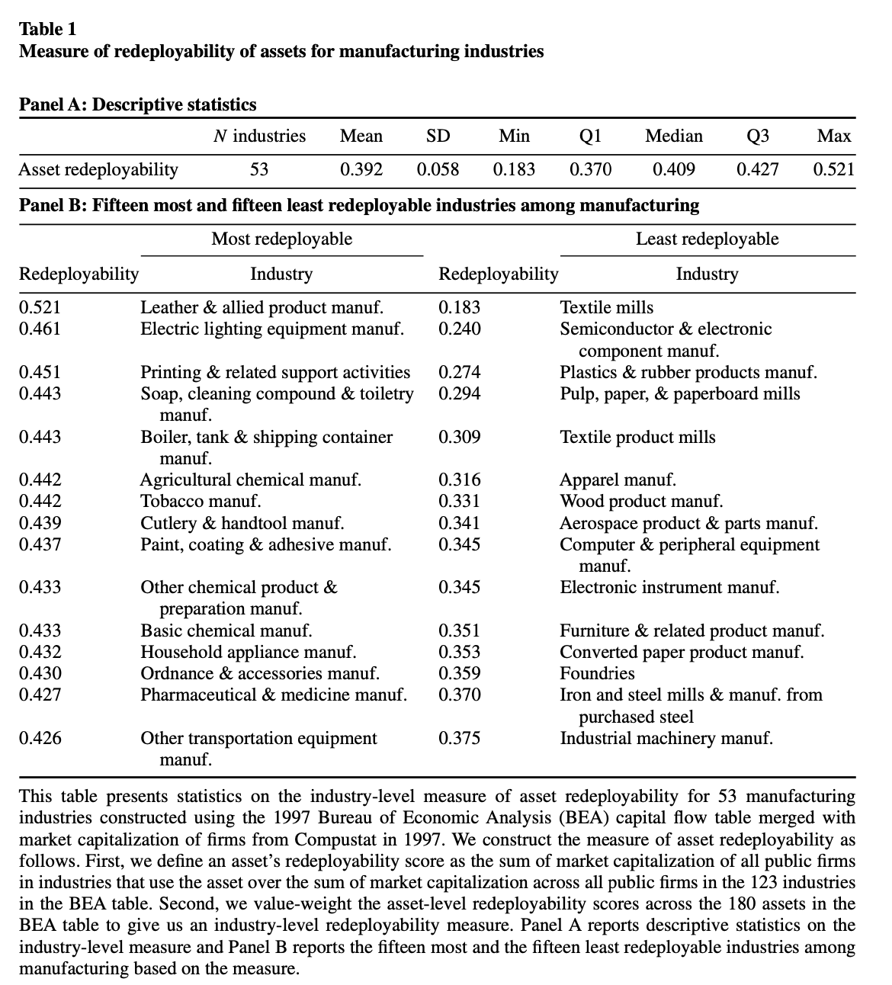
2010 | Glass, Stone & Clay Products | 35
2110 | Iron & Steel | 30
2210 | Non-ferrous Metals | 30
2310 | Metal Products | 35
2410 | Machinery | 40
2510 | Electrical Machinery | 35
2610 | Transportation Equipment | 30
2710 | Precision Instruments | 35
2810 | Other Manufacturing | 39
2910 | Electric Power, Gas | Evaluation Impossible
3010 | Railway, Bus | 20
3110 | Freight Transport | 25
3210 | Shipping | 15
3310 | Air Transport | 20
3410 | Warehousing, Logistics-related | 30
3510 | Communications, Broadcasting | 40
3610 | Newspapers, Publishing | 55
3710 | Video, Music | 40
3810 | Advertising | 58
3910 | Information, Systems, Software | 45
4010 | General Wholesale | 55
4110 | Textiles, Apparel Wholesale | 55
4210 | Food Products Wholesale | 55
4310 | Chemicals Wholesale | 55
4410 | Pharmaceuticals Wholesale | 55
4510 | Petroleum, Fuel Wholesale | 55
4610 | Glass, Stone & Clay Products Wholesale | 55
4710 | Iron & Steel, Metals Wholesale | 55
4810 | Machinery Wholesale | 55
4910 | Electrical Machinery Wholesale | 55
5010 | Transportation Equipment Wholesale | 55
5110 | Precision Instruments Wholesale | 55
5210 | Other Wholesale | 55
5310 | Department Stores | 52
5410 | Supermarkets | 52
5510 | Specialty Stores | 52
5610 | Automobile Sales | 52
5710 | Other Retail | 52
5810 | Eating & Drinking Places, Food Service | 15
5910 | Banks | Evaluation Impossible
6010 | Trust Banks | Evaluation Impossible
6110 | Securities | Evaluation Impossible
6210 | Investment Trusts, Investment Advisory | Evaluation Impossible
6310 | Commodity Futures | Evaluation Impossible
6410 | Money Lending, Credit & Installment, Card Business | Evaluation Impossible
6510 | Leasing | 45
6610 | Investment Businesses, etc. | Evaluation Impossible
6710 | Other Finance | Evaluation Impossible
6810 | Life Insurance | Evaluation Impossible
6910 | Non-life Insurance | Evaluation Impossible
7010 | Real Estate | 50
7110 | Hotels | 7
7210 | Travel | 56
7310 | Leisure, Entertainment | 35
7410 | Consulting | 60
7510 | Architectural Design | 55
7610 | Human Resources, Contract Services | 60
7710 | Building Management, Security Services | 45
7810 | Machinery Repair, etc. | 59
7910 | Other Services | Evaluation Impossible
8010 | Holding Companies | 58

